1.レセプトCSV取り込み
レセプトCSV取り込み |  |  |  |  |  |  |  |  |  | 作成者 |  |  |  |  |  | 作成日 |  |  | 更新者 | 更新日 | Rev
 |  |  |  |  |  |  |  |  |  | サポート部 野元 |  |  |  |  |  | 2019-12-09 |  |  | - | - | Draft#1

 | 【1】機能概要 |  |  |  |  |  |  |  | 【3】主なディレクトリ構成

zm
static
page
csv_process
model
exs_main
⑤
view,py
②
urls.py
③
urls.py
④
csv_process_view.py
①
csv_process.js
⑥
zm_model.py

 |  | ・ | レセプトデータのCSVファイルをアップロードしDBに保存する処理を行う機能

 | 【2】入力/出力

 |  | ・機能としての入力、出力は以下の表を参照。

 |  | 入力/出力 |  | 内容
 |  | 入力 |  | ・RECEIPT_100、RECEIPT_101のCSV形式のファイル２つ

 |  | 出力 |  | ・処理結果がｊsonで返され、画面上に表示される。 ・DBへ値がインサートできたものを一覧にしてExelファイルで返す

 | 【4】処理フロー |  |  |  |  |  |  |  | 【5】処理概要

 |  | <<クライアント側>> |  |  |  |  |  |  | １） | レセプトCSV取り込み画面でCSVファイルを選択し、アップロードボタンを押し、
 |  |  |  |  |  |  |  |  |  | onClickメソッドから、①csv_process.jsのsubmituploaｄ関数を呼び出す。

 |  |  |  |  |  | １）
CSV

JavaScript
 |  |  |  |  |  | ２）

 |  | <<サーバー側>>

Url処理（python / Django）
 |  |  |  |  |  |  |  |  | ２） | ①csv_process.jsで処理を担当するURLパスを指定して、CSVファイルのデータをまとめ、
 |  |  |  | ３） |  |  |  |  |  | AjaxでDjango（サーバー）のurls,pyへ、POSTリクエストする。

View処理（python / Django）
 |  |  |  | ４）

csv_import関数
 |  |  |  |  |  | ５）
 |  |  |  |  |  |  |  | ６）

Ｍｏｄｅｌ処理（python / Django）

ＭariaDB
 |  |  |  |  |  |  |  |  | ３） | Djangoの②url.py（zm\urls.py）がリクエストを受ける。
 |  |  |  |  |  |  |  |  |  | さらに③urls.py（zm\page\csv_process\urls.py）へ処理を渡し、
 |  |  |  |  |  |  |  |  |  | ④csv_process_view.py（zm\page\csv_process\csv_process_view.py）に渡される。

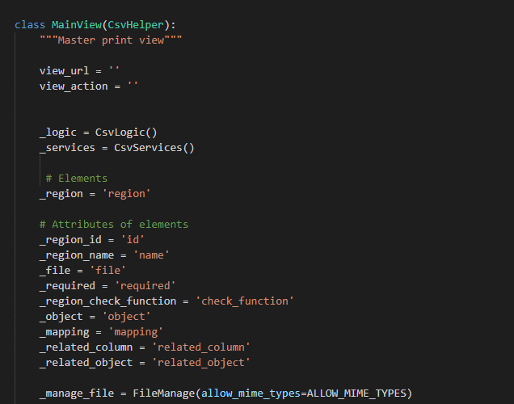
 | ４） | ④csv_process_view.pyで定義されているMainViewクラスに処理がまず飛ぶが、 |  |  |  |  |  |  |  | ４-１）
 |  | スーパークラスBaseHtmlViewなどでPOSTされた際の処理を行う。 |  |  |  |  |  |  |  |  | ⑤views.pyのBaseHtmlView内で定義されているPOST関数の処理を行う。
 |  |  |  |  |  |  |  |  |  |  | このPOST関数内の処理はPOSTリクエストがDjango（サーバ）に送られると毎回呼ばれる。

 |  |  |  |  |  |  |  |  |  | ４-２）
 |  |  |  |  |  |  |  |  |  |  | ④base_view.pyのBaseCheckLogicView内のdoPostEvent関数の処理を行い、
 |  |  |  |  |  |  |  |  |  |  | その内部で、check_filtered_receipts関数が呼ばれる。

 |  |  |  |  |  |  |  |  | ５）csv_import関数内でCSV取り込み処理のメイン処理を行う。

 |  |  |  |  |  |  |  |  |  | ５-1）

 |  |  |  |  |  |  |  |  |  |  | self._logic.input_get_attributeで、csv_logic.pyのinput_get_attributeを呼びだし、
 |  |  |  |  |  |  |  |  |  |  | config.xmlからファイルの内容、関連するDB情報を取得する。

 |  | ※MainViewとBaseHtmlView継承関係図 |  |  |  |  |  |  |  | ５-２）
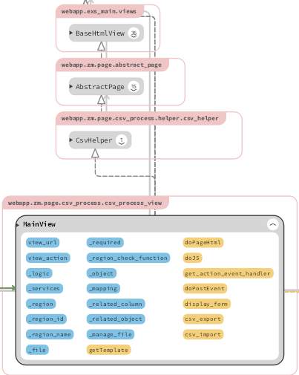

 |  |  |  |  |  |  |  |  |  |  | self._manage_file.uploadで、file_manage.pyのuploadを呼びだし、
 |  |  |  |  |  |  |  |  |  |  | ファイルのバリデーションチェックを行い、サーバーにファイルをアップロードする。

 |  |  |  |  |  |  |  |  |  | ５-３）

 |  |  |  |  |  |  |  |  |  |  | ReceiptCsvでcsv_process.pyを呼びだし、CSV用のモデルを取得する。

 |  | ５-４） |  |  |  |  |  |  | ６） | 全ての処理が終了すると、csv_process.jsのsuccessブロックに処理が戻り、
 |  |  |  |  |  |  |  |  |  | 画面に結果が表示される。
 |  |  |  |  |  |  |  |  |  | ※２）～５）の間でエラーが発生すると、その時点でエラー画面が画面に表示される。
 |  |  | csv_process.executeでcsv_process.pyのexecuteを呼びだし、
 |  |  | CSVデータのDBへの書き込み処理を行う。
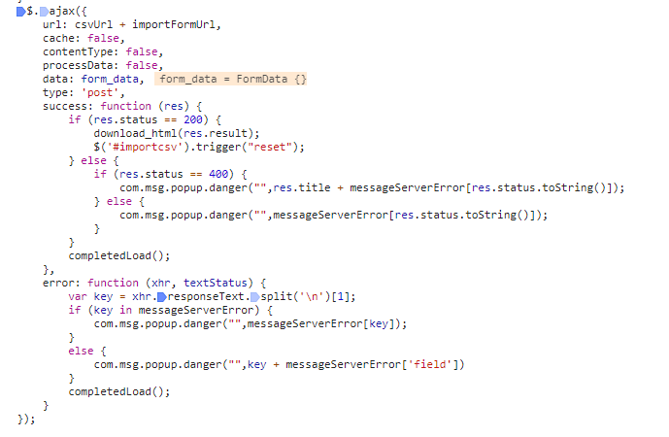
 |  |  | ※この内部処理の中で⑥のzm_model.py内のモデルが使用される。

 |  | ５-５）

 |  |  | ５-４の処理の完了後、default_strage.deleteでアップロードしたCSVファイルを削除する。

 |  | ５-６）

 |  |  | self._logic.write_csvで、csv_logic.pyのwrite_csvを呼びだし、
 |  |  | 返却用のCSVファイルを作成する。

 |  | ５-７）

 |  |  | 結果をjson['result']に入れ、返却する。 |  |  |  |  |  | 成功画面

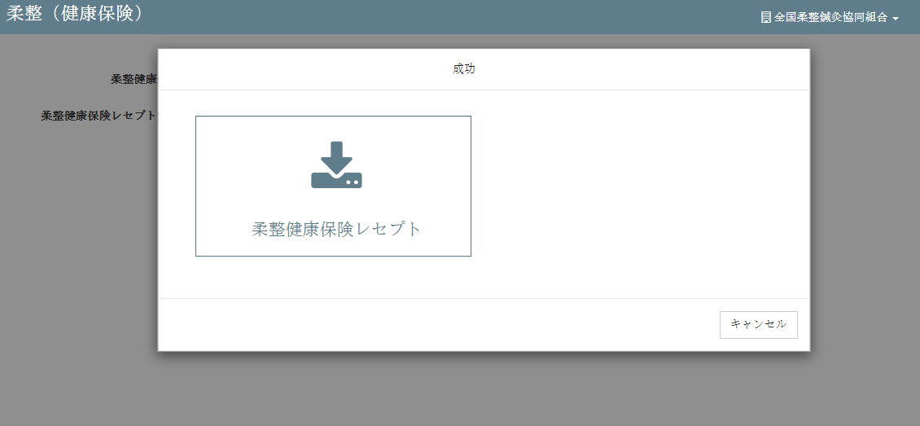

 | 【6】関数 |  |  |  |  |  |  |  | ■①ｃｓv_import関数

 |  | 概要） |  |  |  |  |  |  |  | 概要）
 |  |  | ・レセプトCSV取り込みのメイン処理はcsv_process_view.pyのｃｓv_import関数から |  |  |  |  |  |  |  | ・アップロードしたｃｓｖファイルの読み取り、検証、書き込み、削除等の処理を行う様々な関数を
 |  |  | 様々な関数が呼出され行われる。 |  |  |  |  |  |  |  | 呼びだすおおもとの関数。

 |  | ※ | csv_import関数から呼び出される関数群イメージ図 |  |  |  |  |  |  |  | ・処理全体の結果をjson形式で返す。
①csv_import関数
②self._logic.input_get_attribute()
upload() / file_manage.py
③self._manage_file.upload()
input_get_attribute() / csv_logic.py
④ReceiptCsv()
getClass（） / csv_process.py
⑤execute()
execute() / csv_process.py
⑥default_storage.delete()
⑦self._logic.write_csv()
write_csv() / csv_logic.py
 |  |  |  |  |  |  |  |  |  | 引数）
 |  |  |  |  |  |  |  |  |  |  | 引数 |  |  |  | 内容（使用例）
 |  |  | (csv_process_view.py) |  |  |  |  |  |  |  | json |  |  |  | json:{'status': 200, 'title': ''}

 |  |  |  |  |  |  |  |  |  | 返り値）
 |  |  |  |  |  |  |  |  |  |  | 引数 |  |  |  | 内容（使用例）
 |  |  |  |  |  |  |  |  |  |  |  |  |  |  | json:{ 'result':
 |  |  |  |  |  |  |  |  |  |  | json |  |  |  |  |  |  | {'uploads/1575964659/RECEIPT_100.csv,柔整健康保険レセプト'},
 |  |  |  |  |  |  |  |  |  |  |  |  |  |  |  |  | status': 200,
 |  |  |  |  |  |  |  |  |  |  |  |  |  |  |  |  | title': ''}

 |  |  |  |  |  |  |  |  | ■②self._logic.input_get_attribute関数

 |  |  |  |  |  |  |  |  |  | 概要）
 |  |  |  |  |  |  |  |  |  |  | ・self._logic.input_get_attributeで、csv_logic.pyのinput_get_attributeを呼びだし、
 |  |  |  |  |  |  |  |  |  |  | ファイルの内容、関連するDB情報を取得する。

 |  |  |  |  |  |  |  |  |  | 引数）
 |  |  |  |  |  |  |  |  |  |  | 引数 |  |  |  | 内容（使用例）
 |  |  |  |  |  |  |  |  |  |  | CONFIG_FILE_PATH |  |  |  | /opt/services/djangoapp/src/webapp/zm/page/csv_process/xml/import/config.xml'
 |  |  |  |  |  |  |  |  |  |  | self.request |  |  |  | U01JP000
 |  |  |  |  |  |  |  |  |  |  | .POST["region_id"]

 |  |  |  |  |  |  |  |  |  | 返り値）
 |  |  |  |  |  |  |  |  |  |  | 引数 |  |  |  | 内容（使用例）
 |  |  |  |  |  |  |  |  |  |  |  |  |  |  | {'check_function': 'health_insurance', 'id': 'U01JP000', 'mapping': ..., 'object': 'RECEIPT_100', 'related_column': None, 'related_object': 'RECEIPT_101', 'required': 'required'}
 |  |  |  |  |  |  |  |  |  |  | file_list

 | ■③self._manage_file.upload関数 |  |  |  |  |  |  |  | ■⑤execute関数 |  |  |  |  | （※重要）

 |  | 概要） |  |  |  |  |  |  |  | 概要）
 |  |  | ・self._manage_file.uploadで、file_manage.pyのuploadを呼びだし、 |  |  |  |  |  |  |  | ・csv_process.executeでcsv_process.pyのexecuteを呼びだし、
 |  |  | ファイルのバリデーションチェックを行い、サーバーにファイルをアップロードする。 |  |  |  |  |  |  |  | CSVデータのDBへの書き込み処理を行う。
 |  |  |  |  |  |  |  |  |  |  | ※内部の書き込み処理は【7】DBアクセス参照
 |  |  | ・引数にアップロードしたファイルオブジェクトを渡すと、返り値としてアップロード先の
 |  |  | ファイルパスが返される。 |  |  |  |  |  |  |  | ・返り値にはCSVデータオブジェクトが返される。

 |  | 引数） |  |  |  |  |  |  |  | 引数）
 |  |  | 引数 |  | 内容（使用例） |  |  |  |  |  | 引数 |  |  |  | 内容（使用例）
 |  |  | uploaded_file |  | <InMemoryUploadedFile: sql.csv (application/vnd.ms-excel)> |  |  |  |  |  | なし

 |  | 返り値） |  |  |  |  |  |  |  | 返り値）
 |  |  | 返り値 |  | 内容（使用例） |  |  |  |  |  | 引数 |  |  |  | 内容（使用例）
 |  |  | csv_file_path |  | /opt/services/djangoapp/src/webapp/zm/static/uploads/sql_1575945017.csv' |  |  |  |  |  | result |  |  |  | {'check_function': 'health_insurance', 'id': 'U01JP000', 'mapping': ..., 'object': 'RECEIPT_100', 'related_column': None, 'related_object': 'RECEIPT_101', 'required': 'required'}
 |  |  |  |  |  |  |  |  |  |  | [item[self._object]]

 | ■④ReceiptCsv関数
 |  |  |  |  |  |  |  |  |  |  | lst_ids |  |  |  | [ ]
 |  | 概要）
 |  |  | ・ReceiptCsvでcsv_process.pyを呼びだし、CSV用のモデルを取得する。 |  |  |  |  |  |  |  | headers |  |  |  | ['closing_target_date', 'pickup_date', 'processed_date',・・・・・・]
 |  |  |  |  |  |  |  |  |  |  |  |  |  |  | （※アップロードしたCSVデータの全カラム値）
 |  |  | ・返り値には取得したモデルオブジェクトが返される。

 |  | 引数） |  |  |  |  |  |  | ■⑥default_storage.delete関数
 |  |  | 引数 |  | 内容（使用例）
 |  |  | request, |  | //それぞれの変数に各値が代入される request=self.request, csv_file_path=csv_file_path, related_column=item[self._related_column], model_name=item[self._object], related_object=item[self._related_object], check_func=item[self._region_check_function], lst_ids=result['lst_ids'], field_list=item[self._mapping] |  |  |  |  | 概要）
 |  |  | csv_file_path |  |  |  |  |  |  |  | ・default_storage.deleteでアップロードしたCSVファイルを削除する。
 |  |  | related_column,
 |  |  | model_name. |  |  |  |  |  |  | 引数）
 |  |  | related_object, |  |  |  |  |  |  |  | 引数 |  |  |  | 内容（使用例）
 |  |  | check_func, |  |  |  |  |  |  |  | csv_file_path |  |  |  | /opt/services/djangoapp/src/webapp/zm/static/uploads/sql_1575945017.csv'
 |  |  | lst_ids,
 |  |  | field_list |  |  |  |  |  |  | 返り値）
 |  |  |  |  |  |  |  |  |  |  | 引数 |  |  |  | 内容（使用例）
 |  | 返り値） |  |  |  |  |  |  |  |  | なし
 |  |  | 返り値 |  | 内容（使用例）
 |  |  | csv_process |  | <zm.page.csv_process.logic.process_import.ReceiptCsv object at 0x7fa7ca4f10b8>

 | ■⑦self._logic.write_csv関数 |  |  |  |  |  |  |  | 【７】DBアクセス

 |  | 概要） |  |  |  |  |  |  |  | 概要）
 |  |  | ・self._logic.write_csvで、csv_logic.pyのwrite_csvを呼びだし、 |  |  |  |  |  |  |  | ・csv_process.pyのexecute関数の内部では３つの関数が実行される。
 |  |  | 返却用のCSVファイルを作成する。
 |  |  |  |  |  |  |  |  |  |  |  | ・ | self.__process_data()
 |  |  | ・返り値として返却用のCSVファイルのパスが返される。 |  |  |  |  |  |  |  |  | ・ | self.modify_objects()
 |  |  |  |  |  |  |  |  |  |  |  | ・ | self.do_insert()
 |  | 引数）
 |  |  | 引数 |  | 内容（使用例）
 |  |  |  |  | {'check_function': 'health_insurance', 'id': 'U01JP000', 'mapping': ..., 'object': 'RECEIPT_100', 'related_column': None, 'related_object': 'RECEIPT_101', 'required': 'required'}
 |  |  | item[self._object]

 |  |  | headers |  | ['closing_target_date', 'pickup_date', 'processed_date',・・・・・・]
 |  |  |  |  | （※アップロードしたCSVデータの全カラム値）
 |  |  | result |  | //第１引数と同じものをresultにセットしたもの {'check_function': 'health_insurance', 'id': 'U01JP000', 'mapping': ..., 'object': 'RECEIPT_100', 'related_column': None, 'related_object': 'RECEIPT_101', 'required': 'required'}
 |  |  | [item[self._object]]

 |  |  |  |  |  |  |  |  |  |  | ※各関数の説明は以下参照

 |  | 返り値） |  |  |  |  |  |  |  | ■__process_data関数
 |  |  | 返り値 |  | 内容（使用例）
 |  |  | file_path |  | uploads/1575968703/RECEIPT_100.csv' |  |  |  |  |  | 概要）
 |  |  |  |  |  |  |  |  |  |  |  | ・CSVファイルが存在するかを確認CSV、ファイルの内容をチェックする

 |  |  |  |  |  |  |  |  |  |  | 引数）
 |  |  |  |  |  |  |  |  |  |  |  | 引数 |  |  |  | 内容（使用例）
 |  |  |  |  |  |  |  |  |  |  |  | self |  |  |  | <zm.page.csv_process.logic.process_import.ReceiptCsv object at 0x7f6633ab9b70>

 |  |  |  |  |  |  |  |  |  |  | 返り値）
 |  |  |  |  |  |  |  |  |  |  |  | 戻り値 |  |  |  | 内容（使用例）
 |  |  |  |  |  |  |  |  |  |  |  | self |  |  |  | <zm.page.csv_process.logic.process_import.ReceiptCsv object at 0x7f6633ab9b70>

 | ■modify_objects()関数 |  |  |  |  |  |  |  | 【8】エラー処理

 |  | 概要） |  |  |  |  |  |  |  | 概要）
 |  |  |  |  |  |  |  |  |  |  | csv_process.jsでエラー処理がされている。
 |  |  | ・読み込んだCSVファイルのモデルの構造チェック |  |  |  |  |  |  |  | 415,413,400,404はmessageServerError変数にjson形式で登録されており、
 |  |  |  |  |  |  |  |  |  |  | 「該当データがありません」はnot_data変数に登録されている。
 |  | 引数）
 |  |  | 引数 |  | 内容（使用例） |  |  |  |  |  | ステータスコード |  |  |  | 内容
 |  |  | self |  | <zm.page.csv_process.logic.process_import.ReceiptCsv object at 0x7f6633ab9b70> |  |  |  |  |  | 415 |  |  |  | "CSVファイルしかアップロードできない。"
 |  |  |  |  |  |  |  |  |  |  | 413 |  |  |  | "ファイルは50MB以下にしてください。"
 |  | 返り値） |  |  |  |  |  |  |  |  | 400 |  |  |  | " 必須項目を入力してください"
 |  |  | 戻り値 |  | 内容（使用例） |  |  |  |  |  | 404 |  |  |  | "ファイルを選択してください"
 |  |  | self.objects_list |  | <zm.page.csv_process.logic.process_import.ReceiptCsv object at 0x7f6633ab9b70> |  |  |  |  |  |  |  |  |  | 該当データがありません'

 | ■do_insert関数

 |  | 概要）
 |  |  | ・Djangoデフォルトの save関数を用いてデータベースにファイルを保存

 |  | 引数）
 |  |  | 引数 |  | 内容（使用例）
 |  |  | self |  | <zm.page.csv_process.logic.process_import.ReceiptCsv object at 0x7f6633ab9b70>

 |  | 返り値）
 |  |  | 戻り値 |  | 内容（使用例）
 |  |  | self |  | <zm.page.csv_process.logic.process_import.ReceiptCsv object at 0x7f6633ab9b70>

 | 【８】保存完了excel一覧出力

 | write_csv関数 |  |  |  | cache_file_path()
 | (csv_logic.py)
 |  |  |  |  |  |  | cache.get('zen_files')
 |  |  |  |  |  |  | files.append(self.file_obj)

 |  |  |  |  | open()

 |  |  |  |  |  |  | DictWriter(output_file, fieldnames=header,)
 |  |  |  |  |  |  | writeheader()

■write_csv関数 |  |  |  |  |  |  |  |  | ■cache_file_path関数

 | 概要） |  |  |  |  |  |  |  |  | 概要）
 |  | ・データベースへのファイルの保存が成功した場合にデータをexcel一覧として出力する |  |  |  |  |  |  |  |  | ・ redis にファイルパスを保存します

 | 引数） |  |  |  |  |  |  |  |  | 引数）
 |  | 引数 |  | 内容（使用例） |  |  |  |  |  |  | 引数 |  |  |  | 内容（使用例）
 |  | item[self._object] |  | 'RECEIPT_100' |  |  |  |  |  |  | file_path |  |  |  | = file_path
 |  | headers |  | ['closing_target_date', 'pickup_date', 'processed_date', 'receipt …
 |  | result[item[self._object]] |  | 'RECEIPT_100' |  |  |  |  |  | 返り値）
 |  |  |  |  |  |  |  |  |  |  | 引数 |  |  |  | 内容（使用例）
 | 返り値） |  |  |  |  |  |  |  |  |  | なし
 |  | 返り値 |  | 内容（使用例）
 |  | os.path.join(csv_path,filename)
 |  |  |  | uploads/1576037851/RECEIPT_101.csv'

■os_path_join関数 |  |  |  |  |  |  |  |  | ■open関数

 | 概要） |  |  |  |  |  |  |  |  | 概要）
 |  | ・pythonのデフォルト機能 |  |  |  |  |  |  |  |  | ・djangoデフォルトのopen関数、サーバーにアップロードしたCSVをメモリ上に展開する

 | 引数） |  |  |  |  |  |  |  |  | 引数）
 |  | 引数 |  | 内容（使用例） |  |  |  |  |  |  | 引数 |  |  |  | 内容（使用例）
 |  | csv_path |  | uploads/1576037851/' |  |  |  |  |  |  | file_path |  |  |  | '/opt/services/djangoapp/src/webapp/zm/static/uploads/1576038578/RECEIPT_100.csv'
 |  | filename |  | 'RECEIPT_100.csv' |  |  |  |  |  |  |  |  |  |  | 'w'
 |  |  |  |  |  |  |  |  |  |  | encoding |  |  |  | ='utf8'
 | 返り値） |  |  |  |  |  |  |  |  |  | newline |  |  |  | =''
 |  | 返り値 |  | 内容（使用例）
 |  | デフォルト |  | uploads/1576037851/RECEIPT_100.csv' |  |  |  |  |  | 返り値）
 |  |  |  |  |  |  |  |  |  |  | 返り値 |  |  |  | 内容（使用例）
 |  |  |  |  |  |  |  |  |  |  | デフォルト |  |  |  | CSVファイルの展開

template
レセプトCSV取り込み |  |  |  |  |  |  |  |  |  | 作成者 |  |  | 作成日 |  |  | 更新者 | 更新日 | Rev
 |  |  |  |  |  |  |  |  |  | サポート部 |  |  | 2019-12-09 |  |  | - | - | Draft#1

 | 【1】機能概要 |  |  |  |  |  |  |  | 【3】主なディレクトリ構成

zm
static
page
csv_process
model
exs_main
⑤
view,py
②
urls.py
③
urls.py
④
csv_process_view.py
①
csv_process.js
⑥
zm_model.py

 |  | ・ | レセプトデータのCSVファイルをアップロードしDBに保存する処理を行う機能

 | 【2】入力/出力

 |  | ・機能としての入力、出力は以下の表を参照。

 |  | 入力/出力 |  |  |  | 内容
 |  | 入力 |  |  |  | ・RECEIPT_100、RECEIPT_101のCSV形式のファイル２つ

 |  | 出力 |  |  |  | ・処理結果がｊsonで返され、画面上に表示される。 ・DBへ値がインサートできたものを一覧にしてExelファイルで返す

 | 【4】処理フロー |  |  |  |  |  |  |  | 【5】処理概要

 |  | <<クライアント側>> |  |  |  |  |  |  | １） | レセプトCSV取り込み画面でCSVファイルを選択し、アップロードボタンを押し、
 |  |  |  |  |  |  |  |  |  | onClickメソッドから、①csv_process.jsのsubmituploaｄ関数を呼び出す。

 |  |  |  |  |  |  | １）
CSV

JavaScript
 |  |  |  |  |  |  | ２）

 |  | <<サーバー側>>

Url処理（python / Django）
 |  |  |  |  |  |  |  |  | ２） | ①csv_process.jsで処理を担当するURLパスを指定して、CSVファイルのデータをまとめ、
 |  |  |  |  |  | ３） |  |  |  | AjaxでDjango（サーバー）のurls,pyへ、POSTリクエストする。

View処理（python / Django）
 |  |  |  |  |  | ４）

csv_import関数
 |  |  |  |  |  |  | ５）
 |  |  |  |  |  |  |  | ６）

Ｍｏｄｅｌ処理（python / Django）

ＭariaDB
 |  |  |  |  |  |  |  |  | ３） | Djangoの②url.py（zm\urls.py）がリクエストを受ける。
 |  |  |  |  |  |  |  |  |  | さらに③urls.py（zm\page\csv_process\urls.py）へ処理を渡し、
 |  |  |  |  |  |  |  |  |  | ④csv_process_view.py（zm\page\csv_process\csv_process_view.py）に渡される。

 | 【6】関数 |  |  |  |  |  |  |  | ■①ｃｓv_import関数

 |  | 概要） |  |  |  |  |  |  |  | 概要）
 |  |  | ・レセプトCSV取り込みのメイン処理はcsv_process_view.pyのｃｓv_import関数から |  |  |  |  |  |  |  | ・アップロードしたｃｓｖファイルの読み取り、検証、書き込み、削除等の処理を行う様々な関数を
 |  |  | 様々な関数が呼出され行われる。 |  |  |  |  |  |  |  | 呼びだすおおもとの関数。

 |  | ※ | csv_import関数から呼び出される関数群イメージ図 |  |  |  |  |  |  |  | ・処理全体の結果をjson形式で返す。
①csv_import関数
②self._logic.input_get_attribute()
upload() / file_manage.py
③self._manage_file.upload()
input_get_attribute() / csv_logic.py
④ReceiptCsv()
getClass（） / csv_process.py
⑤execute()
execute() / csv_process.py
⑥default_storage.delete()
⑦self._logic.write_csv()
write_csv() / csv_logic.py
 |  |  |  |  |  |  |  |  |  | 引数）
 |  |  |  |  |  |  |  |  |  |  | 引数 | 内容（使用例）
 |  |  | (csv_process_view.py) |  |  |  |  |  |  |  | json | json:{'status': 200, 'title': ''}

 |  |  |  |  |  |  |  |  |  | 返り値）
 |  |  |  |  |  |  |  |  |  |  | 引数 | 内容（使用例）
 |  |  |  |  |  |  |  |  |  |  |  | json:{ 'result':
 |  |  |  |  |  |  |  |  |  |  | json |  |  |  | {'uploads/1575964659/RECEIPT_100.csv,柔整健康保険レセプト'},
 |  |  |  |  |  |  |  |  |  |  |  |  |  | status': 200,
 |  |  |  |  |  |  |  |  |  |  |  |  |  | title': ''}

・↑の関数の詳細表は別シートにまとめて書きます。
・このシートでの関数の説明は
[5]処理概要の中の説明の中で記載したり、
左のページの[6]関数の下の図のように図などで
説明してください。
※別シートの関数リスト_function_listに飛ぶように
リンクを張るのが良い？

 | 【７】DBアクセス |  |  |  |  |  |  |  | 【8】エラーハンドリング

 |  | 概要） |  |  |  |  |  |  |  | 概要）
 |  |  | ・csv_process.pyのexecute関数の内部では３つの関数が実行される。 |  |  |  |  |  |  |  | csv_process.jsでエラー処理がされている。
 |  |  |  |  |  |  |  |  |  |  | 415,413,400,404はmessageServerError変数にjson形式で登録されており、
 |  |  |  | ・ | self.__process_data() |  |  |  |  |  | 「該当データがありません」はnot_data変数に登録されている。
 |  |  |  | ・ | self.modify_objects()
 |  |  |  | ・ | self.do_insert() |  |  |  |  |  | ステータスコード | 内容
 |  |  |  |  |  |  |  |  |  |  | 415 | "CSVファイルしかアップロードできない。"
 |  |  |  |  |  |  |  |  |  |  | 413 | "ファイルは50MB以下にしてください。"
 |  |  |  |  |  |  |  |  |  |  | 400 | " 必須項目を入力してください"
 |  |  |  |  |  |  |  |  |  |  | 404 | "ファイルを選択してください"
 |  |  |  |  |  |  |  |  |  |  |  | 該当データがありません'

【8】
・↑のエラーコードの詳細表は別シートに
まとめて書きます。
・ここにはエラーハンドリングを書きます。
エラーハンドリングとは、
エラーかエラーじゃないかをプログラムで判断して
いる箇所です。
※【8】エラーハンドリングはきちんと書けたら理想ですが、優先度は低いと思います。

template(Vietnamese_memo)
チェック後処理（柔整） |  |  |  |  |  |  |  |  |  | 作成者 |  |  |  | 作成日 | 更新者 | 更新日 | Rev
 |  |  |  |  |  |  |  |  |  | サポート部 |  |  |  | 2019-12-09 | - | - | Draft#1

 | 【1】機能概要 |  |  |  |  |  |  |  | 【3】主なディレクトリ構成
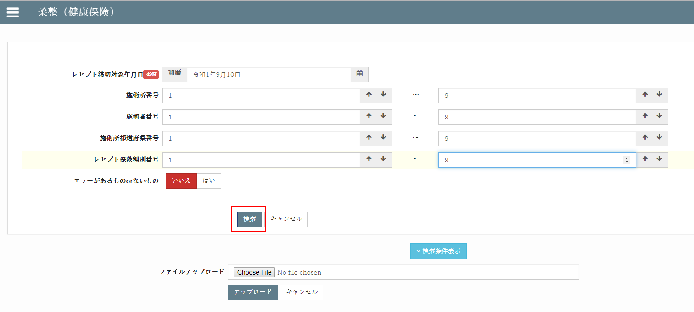
zm
js
page
zum02
exs_main
⑥view.py
②
urls.py
③
urls.py
①
main.js

receipt_
processing
④urls.py

⑤receipt_
processing_view.py
 |  | 前提条件
 |  |  | レセプトチェックが完了していること。
 |  | 概要
 |  |  | ◇エラーチェック後の各レコード更新処理を一括して行うための機能。
 |  |  | ◇協会返戻および、保留レコードの更新（協会保留登録処理）も合わせた機能となっている。
 |  |  | ◇それぞれ、レセプトテーブルごとのExcel出力＆入力。
 |  |  | ◇更新対象のカラムは以下の通り。※更新不要な場合は、Excelから列単位で削除しておく。
receipt_
processing
 |  |  |  | ・エラー内容(receipt_error)
www
static
zum02
 |  |  |  | ・重複受診TCD(duplicate_visit_class_tcd)
 |  |  |  | ・協会返戻フラグ(association_return_flag)
 |  |  |  | ・協会返戻理由区分(association_return_class_tcd)
 |  |  |  | ・協会返戻年月日(association_return_date)
 |  |  |  | ・協会保留フラグ(association_pending_flag)
 |  |  |  | ・協会保留理由区分(association_pending_class_tcd)
 |  |  |  | ・協会保留年月日(association_pending_date)
 |  |  | ◇固定条件として、以下を対象とする。
 |  |  |  | ・レセプトチェック年月日が入っているもの

 |  |  |  | ・請求年月が入っていないもの

 |  |  |  | ・指定された締切対象年月日以前のもの
 |  |  | ◇検索条件として、以下を指定可能。
 |  |  |  | ・レセプト締切対象年月日 ※必須
 |  |  |  | ・施術所番号
 |  |  |  | ・施術所都道府県番号（FromTo）
 |  |  |  | ・施術者番号（FromTo）
 |  |  |  | ・レセプト保険種別（FromTo）
 |  |  |  | ・エラーがあるものorないもの
 |  |  |  | ・レセプト確認フラグ（0 or 1）

 |  |  | ◇Excelには、以下の項目が必要。
 |  |  |  | ・保険種別
 |  |  |  | ・保険者番号
 |  |  |  | ・患者名
 |  |  |  | ・患者名カナ
 |  |  |  | ・施術月
 |  |  |  | ・施術所都道府県番号
 |  |  |  | ・施術者番号
 |  |  |  | ・施術管理者名
 |  |  |  | ・エラー内容

 | 【2】入力/出力

 |  | ・機能としての入力、出力は以下の表を参照。
 |  | 入力/出力 |  |  |  | 内容
 |  | 入力 |  |  |  | ・RECEIPT_100 ・フォームデータ: ・ レセプト締切対象年月日: RECEIPT_100.closing_target_date ・施術所番号: RECEIPT_100.facility_number ・施術者番号: RECEIPT_100.practitioner_number ・施術所都道府県番号: INSURER_000.insurer_pref_number ・レセプト保険種別番号: INSURER_000.insurance_category_number

 |  | 出力 |  |  |  | ・それぞれ、レセプトテーブルごとのExcel出力＆入力

 | 【4】処理フロー |  |  |  |  |  |  |  | 【5】処理概要

 |  | <<クライアント側>> |  |  |  |  |  |  | １） | フォームに検索値を入力して、「検索」ボタンを押し、
 |  |  |  |  |  |  |  |  |  | onClickメソッドから、①main.jsの submit_form_filter()関数を呼び出す。

 |  |  |  |  |  |  | １）
フォームデータ

JavaScript
 |  |  |  |  |  |  | ２）

 |  | <<サーバー側>>

Url処理（python / Django）
 |  |  |  |  |  |  |  |  | ２） | ①main.jsで処理を担当するURLパスを指定して、フォームデータを取得する、
 |  |  |  |  |  | ３） |  |  |  | AjaxでDjango（サーバー）のurls,pyへ、POSTリクエストする。

View処理（python / Django）
 |  |  |  |  |  | ４）

filter_data関数
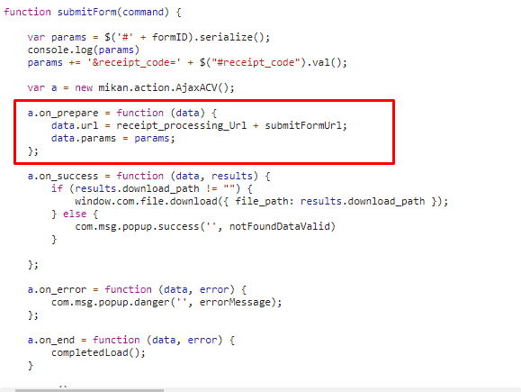
 |  |  |  |  |  |  | ５）
 |  |  |  |  |  |  |  | ６）

Ｍｏｄｅｌ処理（python / Django）

ＭariaDB

 |  |  |  |  |  |  |  |  | ３） | Djangoの②url.py（zm\urls.py）がリクエストを受ける。
 |  |  |  |  |  |  |  |  |  | さらに③urls.py（zm\page\zum02\urls.py）へ処理を渡し、
 |  |  |  |  |  |  |  |  |  | ④urls.py（zm\page\zum02\receipt_processing\urls.py）へ処理を渡し、
 |  |  |  |  |  |  |  |  |  | ⑤receipt_processing_view.py（\zm\page\zum02\receipt_processing\receipt_processing_view.py）
 |  |  |  |  |  |  |  |  |  | に渡される)

 | ４） | ⑤receipt_processing_view.pyで定義されているReceiptProcessingViewクラスに処理がまず飛ぶが、 |  |  |  |  |  |  |  | ４-１）
 |  | ReceiptProcessingViewクラスはAbstractPageクラスを継承します |  |  |  |  |  |  |  |  | ⑥views.pyのBaseHtmlView内で定義されているPOST関数の処理を行う。
 |  | AbstractPageクラスはBaseHtmlViewクラスを継承します |  |  |  |  |  |  |  |  | このPOST関数内の処理はPOSTリクエストがDjango（サーバ）に送られると毎回呼ばれる。
 |  | スーパークラスBaseHtmlViewなどでPOSTされた際の処理を行う。
 |  |  |  |  |  |  |  |  |  | ４-２）
 |  |  |  |  |  |  |  |  |  |  | ⑤receipt_processing_view.pyのReceiptProcessingView内のdoPostEvent関数の処理を行い、
 |  |  |  |  |  |  |  |  |  |  | その内部で、filter_data関数が呼ばれる。

 |  |  |  |  |  |  |  |  | ５）filter_data関数内でレセプトチェック処理のメイン処理を行う。
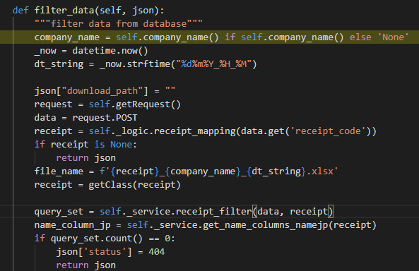

 |  |  |  | \zm\page\zum02\receipt_processing\receipt_processing_view.py
 |  |  | ※ReceiptProcessingViewとBaseHtmlView継承関係図
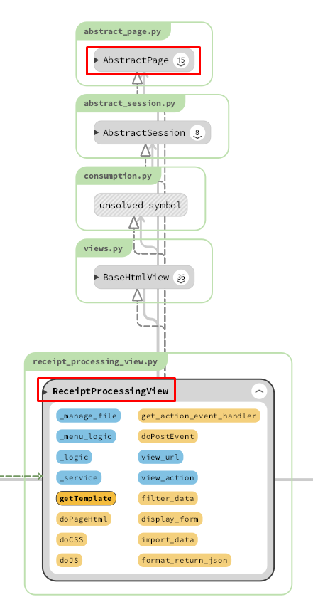
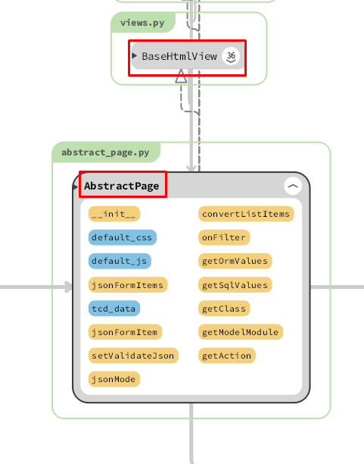

 |  |  |  |  |  |  |  |  |  | 5-1)

 |  |  |  |  |  |  |  |  |  |  | クライアントからデータを取得する
 |  |  |  |  |  |  |  |  |  | 5-2)

 |  |  |  |  |  |  |  |  |  |  | self._logic.receipt_mappingで、receipt_processing_logic.pyのreceipt_mappingを呼びだし、
 |  |  |  |  |  |  |  |  |  |  | form_html.xmlからファイルの内容、関連するDB情報を取得する。
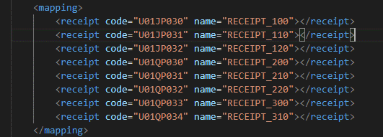

 |  |  |  |  |  |  |  |  |  |  |  | \zm\page\zum02\receipt_processing\xml\form_html.xml

 |  | 5-3) |  |  |  |  |  |  | 6) | 全ての処理が終了すると、main.jsのsuccessブロックに処理が戻り、
 |  |  |  |  |  |  |  |  |  | 画面に結果が表示される。
 |  |  |  |  |  |  |  |  |  | ※２）～５）の間でエラーが発生すると、その時点でエラー画面が画面に表示される。
 |  |  | Excelファイルに名前を付けます
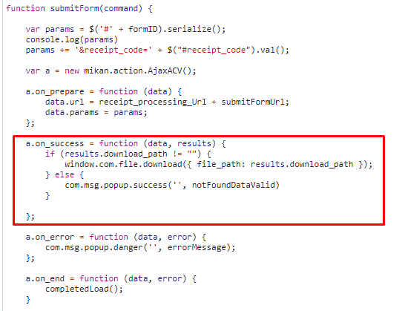
 |  | 5-4)

 |  |  | クラスモデルを取得する

 |  | 5-5)

 |  |  | フォームから入力した条件に一致するレコードの数を検索します

 |  | 5-6)

 |  |  | ロギック名に変換する
 |  | 5-7)

 |  |  | Excelファイルを作成し、Excelファイルへのリンクを提供します
 |  | 5-8)

 |  |  | JSONオブジェクトをクライアントに再送信する

 |  |  |  |  |  |  |  |  | 成功画面
 | 【6】関数
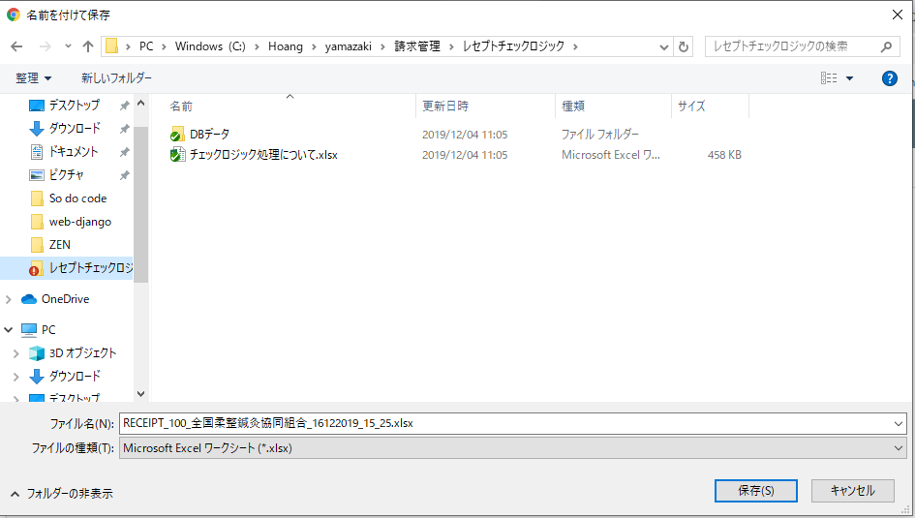
 |  | 概要）
 |  |  | ・レセプトレセプトチェックのメイン処理はreceipt_processing_view.pyのfilter_data関数から
 |  |  | 様々な関数が呼出され行われる。

 |  | ※ | filter_data関数から呼び出される関数群イメージ図
①
fileter_data 関数
②request.POST

③self._logic.receipt_mapping()
 | (receipt_processing_view.py)

receipt_mapping() / receipt_processing_logic.py

④getclass()

⑤self._service.receipt_filter()

receipt_filter()/ receipt_processing_service.py

⑥self._service.get_name_columns_namejp()

get_name_columns_namejp() /receipt_processing_logic.py

⑦self._logic.create_excel()

create_excel() / receipt_processing_logic.py

exportExcel() / exportexcel.py

 | 【７】DBアクセス |  |  |  |  |  |  |  | 【8】エラーハンドリング

 |  | 概要） |  |  |  |  |  |  |  | 概要）
 |  |  | ・check_filtered_receipts関数の内部では関数が実行される。 |  |  |  |  |  |  |  | csv_process.jsでエラー処理がされている。
 |  |  |  |  |  |  |  |  |  |  | 415,413,400,404はmessageServerError変数にjson形式で登録されており、
 |  |  |  | ・ | self.get_filtered_receipts() |  |  |  |  |  | 「該当データがありません」はnot_data変数に登録されている。
 |  |  |  | ・ | self.execute_check()
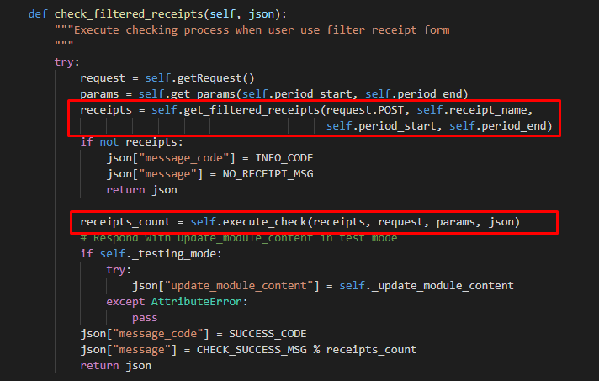
 |  |  |  |  |  |  |  |  |  |  | ステータスコード |  | 内容
 |  |  |  |  |  |  |  |  |  |  | 415 |  | "CSVファイルしかアップロードできない。"
 |  |  |  |  |  |  |  |  |  |  | 413 |  | "ファイルは50MB以下にしてください。"
 |  |  |  |  |  |  |  |  |  |  | 400 |  | " 必須項目を入力してください"
 |  |  |  |  |  |  |  |  |  |  | 404 |  | "ファイルを選択してください"
 |  |  |  |  |  |  |  |  |  |  |  |  | 該当データがありません'

[8]
Bảng chi tiết mã lỗi trong là một bảng riêng
Trong lỗi list_error_list, v.v.
Viết cùng nhau.
Xử lý lỗi -Viết ở đây.
Xử lý lỗi là gì?
Đánh giá xem đó là lỗi hay lỗi của chương trình
Đây là nơi nó được.
* [8] Thật lý tưởng nếu việc xử lý lỗi được viết đúng, nhưng tôi nghĩ mức độ ưu tiên thấp.

レセプトチェック（柔整）
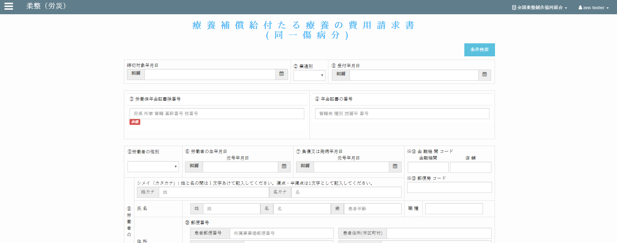
Chức năng chính:レセプトチェック（柔整）
Chức năng con: 柔整（健康保険）レセプトチェック


Mô hình |  |  | クライアント |  |  |  |  |  | サーバー
 |  |  |  |  | request(url, data(form_data))
・data(form_data): các trường dữ liệu trong đối tượng "Forms" |  |  |  |  |  |  |  |  |  | ・input: form_data (các trường dữ liệu (textbox,
bao gồm các trường (textbox, datetimepicker, checkbox,…) |  |  |  |  |  |  |  |  |  |  | datetimepicker, checkbox,…))
・url: đường dẫn gọi đến phương thức xử lý trên server |  |  |  |  |  |  |  |  |  | ・output:
 |  |  |  |  |  |  |  |  |  |  | json: kiểm tra và cập nhật cơ sở dữ liệu
 |  |  |  |  |  |  |  |  |  |  | đưa ra thông báo kết quả thực hiện cho client
 |  |  |  |  |  | response(json)
 |  |  |  |  |  | ・View: zm/page/zum02/receipt_100/rr015.py
 |  |  |  |  |  | ・Template: zum02/receipt_check_logic/base_receipt_check_logic.html

エラーメッセージを出す
アクション図 |  |  |  | クライアント
クライアント
フォームデータ

サーバー
データ検証
成功発表
 |  | エラー

成功発表
成功

サーバー
リクエストを確認する
データベースに新しいレコードを追加します
新規作成

アップデイト

データベースへのデータを更新する


Giao diện màn hình
 |  |  |  |  |  | Tại server sẽ căn cứ vào url mà request gửi lên từ client và gọi đến phương thức tương ứng
 |  |  |  |  |  | thông qua file urls.py để xử lý dữ liệu client gửi lên.
 |  |  |  |  |  | Client sẽ gửi lên request có url là: /zum02/U01JM003/U01JP010/check_filtered_receipts .
 |  |  |  |  |  | Django sẽ bỏ qua tên miền toitsu-unification.ad.zenjukyo.gr.jp và chỉ quan tâm đến các ký tự sau nó.
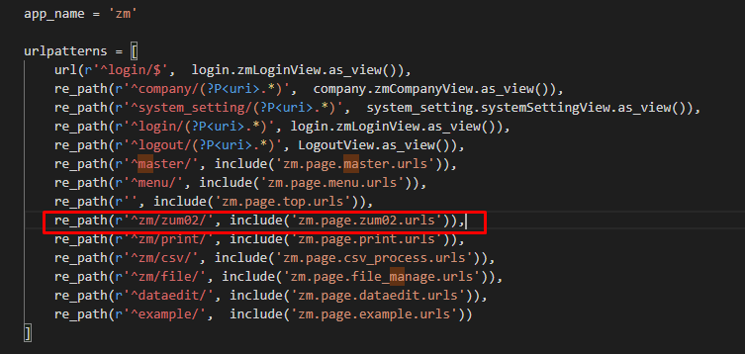

https://toitsu-unification.ad.zenjukyo.gr.jp/zum02/U01JM003/U01JP010/check_filtered_receipts
Khi click button [チェック] ở client sẽ gọi đến phương thức |  |  |  |  |  |  |  | ZEN_DevEnvNew\web-django\src\webapp\zm\urls.py
receiptCheck.bindEventForCheckByFormBtn() của file base_receipt_check_logic.js

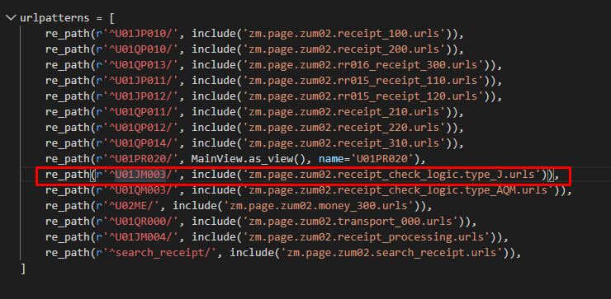

Hàm receiptCheck.bindEventForCheckByFormBtn() sẽ gửi một request
lên server với url:
url:/zm/zum02/U01JM003/U01JP010/check_filtered_receipts

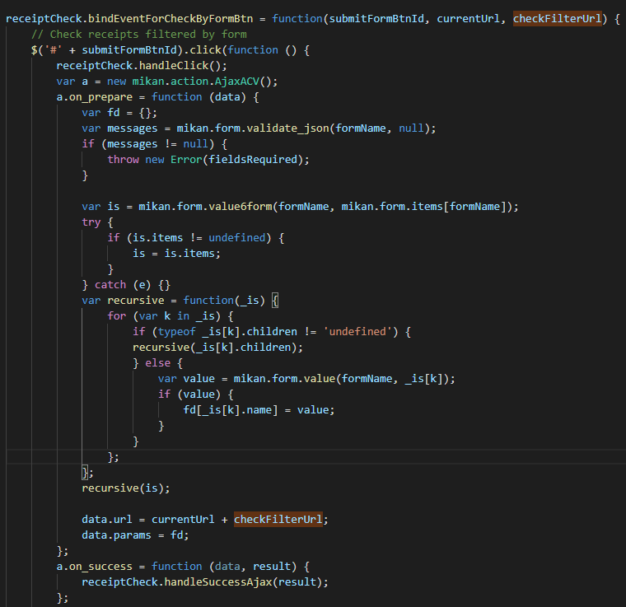
kèm theo đó là dữ liệu từ các datetimepicker, selectbox
 |  |  |  |  |  |  |  | \web-django\src\webapp\zm\page\zum02\urls.py

 |  |  |  |  |  |  | \web-django\src\webapp\zm\page\zum02\receipt_check_logic\type_J\urls.py

 |  |  |  |  |  | \web-django\src\webapp\zm\page\zum02\receipt_check_logic\type_J\check_receipt_100\urls.py

 |  |  |  |  |  | Class thực hiện chức năng chính
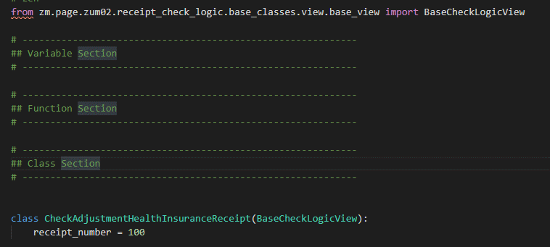

 | /js/zum02/receipt_check_logic/base_receipt_check_logic.js

 |  |  |  |  |  | \zm\page\zum02\receipt_check_logic\type_J\check_receipt_100\check_receipt_100_view.py
Các chức năng còn lại sẽ là tương tự



 |  |  |  |  |  |  | \webapp\zm\page\zum02\receipt_check_logic\base_classes\view\base_view.py

 |  |  |  |  |  | ・Các phương thức chính
 |  |  |  |  |  |  | ・Phương thức chính xử lý dữ liệu (Thêm, sửa, xóa, cập nhật)

柔整（生活保護）
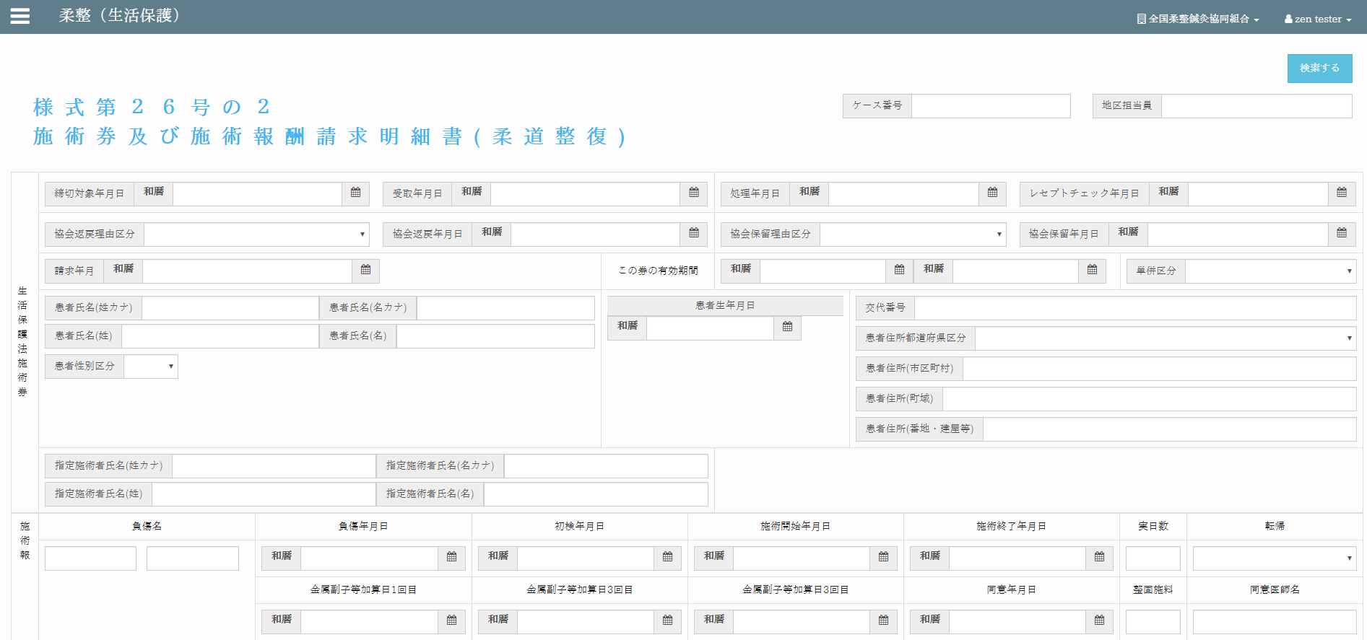

柔整（労災）

-








